Figura 1
DATI STATISTICI PER IL TERRITORIO | (ritorna all'indice)
Regione Campania

Figura 1.
Popolazione residente per classi di età al 1° gennaio (a). Campania e Italia. Anno 2019 (composizione percentuale)
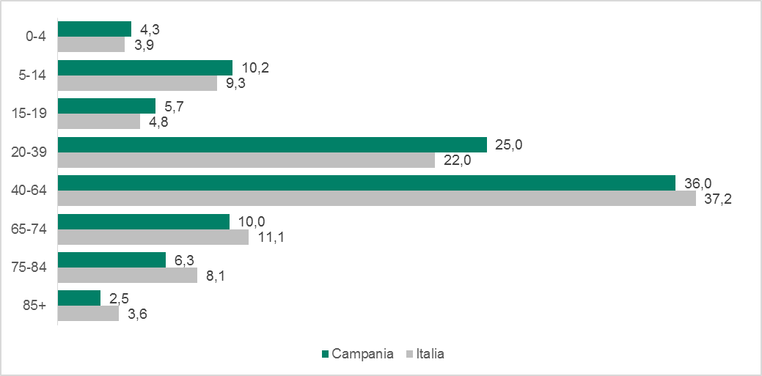

Fonte: Istat, Rilevazione sulla popolazione residente comunale per sesso, anno di nascita e stato civile
(a) Dati provvisori

Figura 4
DATI STATISTICI PER IL TERRITORIO | (ritorna all'indice)
Regione Campania

Figura 4.
Famiglie per tipologia. Campania e Italia. Media anni 2017-2018 (composizione percentuale)
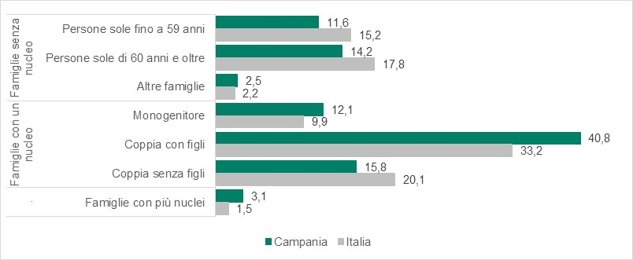

Fonte: Istat, Indagine multiscopo sulle famiglie “Aspetti della vita quotidiana”

Figura 5
DATI STATISTICI PER IL TERRITORIO | (ritorna all'indice)
Regione Campania

Figura 5.
Studenti iscritti per ordine scolastico. Campania e Italia. Anno scolastico 2017/2018 (composizione percentuale)
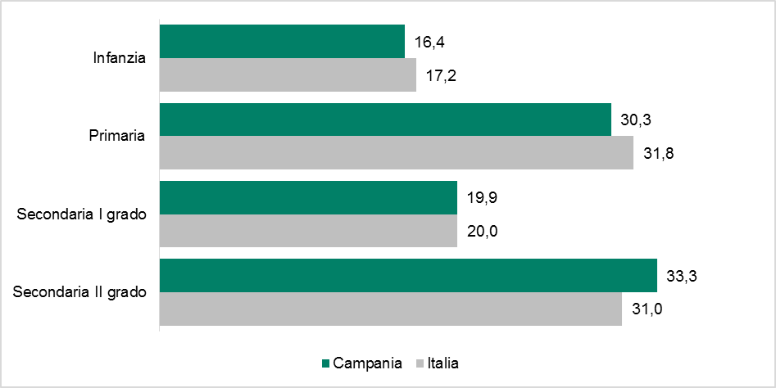

Fonte: Elaborazione Istat su dati MIUR

Figura 9
DATI STATISTICI PER IL TERRITORIO | (ritorna all'indice)
Regione Campania

Figura 9.
Famiglie per fonte principale di reddito. Campania e Italia. Anno 2017 (composizione percentuale)
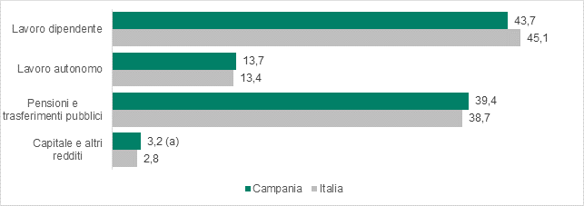

Fonte: Istat, Indagine sul reddito e condizioni di vita
(a) Dato statisticamente non significativo, ricostruito come differenza tra 100 e le altre fonti principali di reddito.

Figura 11
DATI STATISTICI PER IL TERRITORIO | (ritorna all'indice)
Regione Campania

Figura 11.
Incidenza di unità locali, addetti, dipendenti e fatturato nei settori “attivi” (a) per l’industria e per i servizi. Campania e Italia. Anno 2017 (valori percentuali)
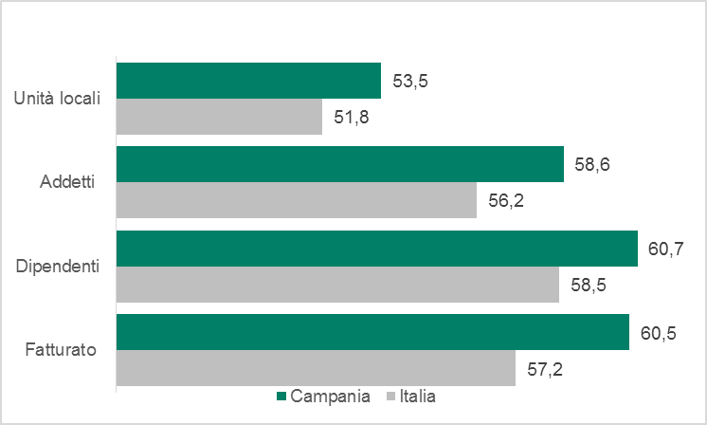

Fonte: Istat, Frame-SBS territoriale
(a) Tutti i settori ad eccezione di quelli sospesi dal DPCM 11 marzo 2020 e dal DM Mise 25 marzo 2020.

